상품제안서
스마트폰 터치 기모안감 방한장갑 니트장갑 | 상품코드: F29548

 |  |  |  |  |  |  | 02-412-0044 | www.easy1.co.kr
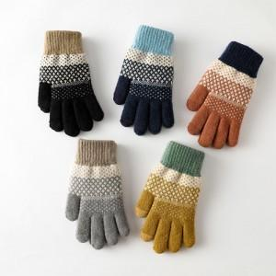

【상세/제작정보】 | <p><span style="font-size: 12pt;"><b>* 배송비- 한박스 200개/ 5000원 별도</b></span></p>

【인쇄/포장옵션】 | 스티커 / OPP(비닐)

【공급단가】 | 수량 | 100~ | 500~ | 1,000~ | 5,000~ | 10,000~
*VAT별도 | 단가 | 3,100원 | 2,990원 | 2,820원 | 2,690원 | 2,690원

【상품 URL】 | https://dev.easy1.co.kr:443/src/goods_detail.php?gdno=29548

